하경이의 스크립트★
<튜토리얼> 연출 스크립트 |  |  |  |  |  |  |  |  |  | 대분류 | 중분류
 |  |  |  |  |  |  |  |  |  | 대사 | 나레이션
 |  |  |  |  |  |  |  |  |  | 연출 | 말하기
 |  |  |  |  |  |  |  |  |  | 기능 | 씬
순서 | 실행 위치 | 대분류 | 중분류 | 대사 캐릭터 | 캐릭터 표정 | 캐릭터 성격 | 사운드/BGM | 스크립트 |  |  | 행동설명
1 | 검은화면 | 대사 | 말하기 | 신1 |  | 고로몬 |  | "...더 이상 지체할 수 없네. 이세계가 무너져가는 것을 보고만 있을 텐가?" |  |  | 퀘스트발생
2 | 검은화면 | 대사 | 말하기 | 신2 |  | 유쾌함 |  | "살려달라는 소리가 신전 문 앞까지 들려온다고. 일이 이 지경까지 뭐 한거야 노땅?"
3 | 검은화면 | 대사 | 말하기 | 신3 |  | 이타적 |  | "다른 방도는 없겠는가..?" |  |  |  |  | 대분류랑 중분류에서 부족한게 있으면 새로 분류들을 채워줘야해
4 | 검은화면 | 대사 | 말하기 | 신2 |  | 유쾌함 |  | "위선 떨 시간에 발 벗고 뛰어 보시던가~" |  |  |  |  | 그리고 시나리오 연출 관련해서는 내가 무슨 연출을 원했는지 생각치 않고
5 | 검은화면 | 대사 | 말하기 | 신3 |  | 이타적 |  | "신2 네놈은 정말 말을 해도..!" |  |  |  |  | 어떻게하면 더 재밌을지 더 자연스러울지
6 | 검은화면 | 연출 | 씬 |  |  |  | 책상을 쾅! | 화면이 잠깐 흔들린다 |  |  |  |  | 생각을 자유롭게 전개하면서 대사, 행동, 시스템 연계등을 작성해줘
7 | 검은화면 | 대사 | 말하기 | 신2 |  | 유쾌 |  | "이놈이나 저놈이나 말만 하고 직접 나서지도 않잖아? 답은 이미 나와있는데 체면 차리느라 눈치보기 바쁘셔~" |  | 예시 |  | 네이
8 | 검은화면 | 대사 | 말하기 | 신1 |  | 고로몬 |  | "..그럼 다들 동의하는 걸로 간주하고 진행하겠네."
9 | 검은화면 | 연출 |  |  |  |  | 그림자 사라짐 | 신들 퇴장
10 | 검은화면 | 연출 |  |  |  |  | 쇠 비슷한 금속 물질이 달그락거리는 소리
11 | 검은화면 | 대사 | 말하기 | 대장장이 신 |  |  | 햄스터가 킁킁거리는 소리 | "찍찍" | 햄스토 선정 이유 : 고정관념을 깨 보자 엄숙한 이미지를 가진 대장장이를 탈피?
12 | 검은화면 | 대사 | 말하기 | 대장장이 신 |  |  |  | "인간 멸망 싫다 찍"

13 |  |  |  |  |  |  | 페이드 아웃 | 화면이 점점 어두워 진다
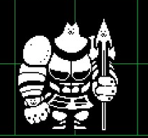
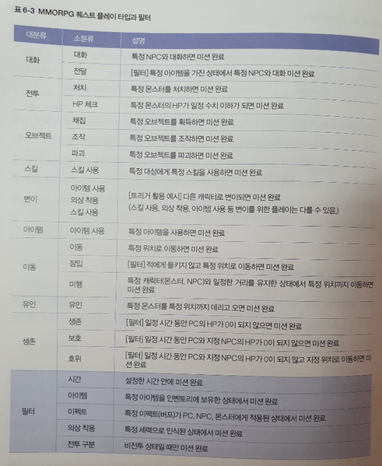
14 |  | 연출 | 씬 |  |  |  |  | (화면이 밝아지며 몽환적인 분위기의 배경이 연출)
15 | 몽환 배경(꿈 속) |  |  |  |  |  |  | 어딘가를 걸어가고 있는 무릎~발 까지의 모습 클로즈업
16 | 몽환 배경(꿈 속) | 대사 | 말하기 | 엄마 |  |  |  | "여기가..어디지."
17 | 몽환 배경(꿈 속) | 대사 | 말하기 | ??? |  |  |  | "찍"
18 | 몽환 배경(꿈 속) | 대사 | 말하기 | 엄마 |  |  |  | "무슨 소리가 들리는데.."
19 |  |  | 퀘스트 |  |  |  |  | 이동 튜토리얼-햄찌가 있는곳까지 가라 WASD를 이용하여 목표 위치에 도달하시오.
20 | 몽환 배경(꿈 속) |  | 말하기 | 대장장이 신 |  |  |  | (거대한 무기를 들고 있는 햄스터이다.) "나 무기 있다. 강력한! 너한테 줄거다 찍찍"
21 | 몽환 배경(꿈 속) |  |  | 엄마 |  |  |  | 선택지 발생 "히익 쥐가 말을 한다." / "그게 무슨 말이죠?" | -> 이벤트적 요소 쥐가 계속 말을 한다 하는 식으로 극혐으로 가면 햄스터가 점점 커진다. (참고 : 그레이터 도그) 나를 자극하지 마라 찍
22 | 몽환 배경(꿈 속) | 대사 | 말하기 | 대장장이 신 |  |  |  | "이기적이다 신들. 자기만 생각한다 찍찍! 트롤짓 해서 인간 세계 멸망한다 찍"
23 | 몽환 배경(꿈 속) | 대사 | 말하기 | 엄마 |  |  |  | "인간 세계가 멸망하다니, 그게 무슨.." | -> 부모 캐릭터 컨셉 제안서 -> 대장장이 캐릭터 컨셉 제안서
24 | 몽환 배경(꿈 속) | 대사 | 말하기 | 대장장이 신 |  |  |  | "인간세계 지키려면 찍. 골라야 한다 무기 찍찍. 앞으로 계속 함께 할 중요한 도구다 찍찍." | 왈도찌
 | 몽환 배경(꿈 속) |  |  |  |  |  |  | 선택지 발생 "무기 같은 거 없어도 난 몬스터 뚜까 팸ㅋ" "어떠한 무기가 있죠?"
 |  |  |  |  |  |  |  | 전자 : 햄스터의 눈빛이 보인다. 한심해한다는 느낌을 받았다. (..쯧찍..) 후자 : 이제부터 설명해주겠다 찍.
25 |  |  |  | 시스템 |  |  |  | 무기에 대한 설명을 듣는다.
26 | 몽환 배경(꿈 속) |  |  | 시스템 |  |  |  | 무기1 : (설명) <- 무기 종류가 정해지면 채워 넣을 것
27 | 몽환 배경(꿈 속) |  |  | 시스템 |  |  |  | 무기2 : (설명) <- 무기 종류가 정해지면 채워 넣을 것 | 아빠랑 헌터는 선후배관계 아빠가 출장가서 헌터가 급하게 엄마에게 감
27 | 몽환 배경(꿈 속) |  |  | 시스템 |  |  |  | 무기3 : (설명) <- 무기 종류가 정해지면 채워 넣을 것
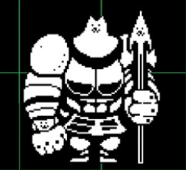
28 | 몽환 배경(꿈 속) | 대사 | 말하기 | 엄마 |  |  |  | "제 선택은.."
29 | 몽환 배경(꿈 속) |  |  | 시스템 |  |  |  | 시스템 : 무기를 선택하는 팝업창
30 | 몽환 배경(꿈 속) |  |  | 시스템 |  |  |  | "정말 이것으로 선택하는 거냐 찍 한 번 선택한 무기는 바꿀 수 없다 찍찍." YES / NO
31 | 몽환 배경(꿈 속) |  |  | 나레이션 |  |  |  | [무기가 나에게로 스며들어오는 것이 느껴진다.]
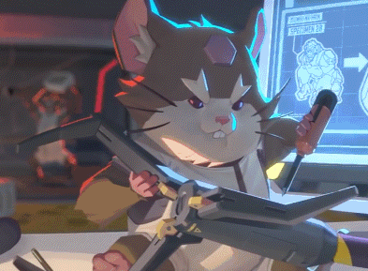
32 | 몽환 배경(꿈 속) | 대사 | 말하기 | 엄마 |  |  |  | "..아아...이 힘은..!"
33 | 몽환 배경(꿈 속) | 대사 | 말하기 | 대장장이 신 |  |  |  | "아직 흡수된 거 아니다 찍."
34 | 몽환 배경(꿈 속) | 대사 | 말하기 | 엄마 |  |  |  | "아, 네."
35 |  |  |  | 시스템 |  |  |  | 화면이 잠깐 흔들린다
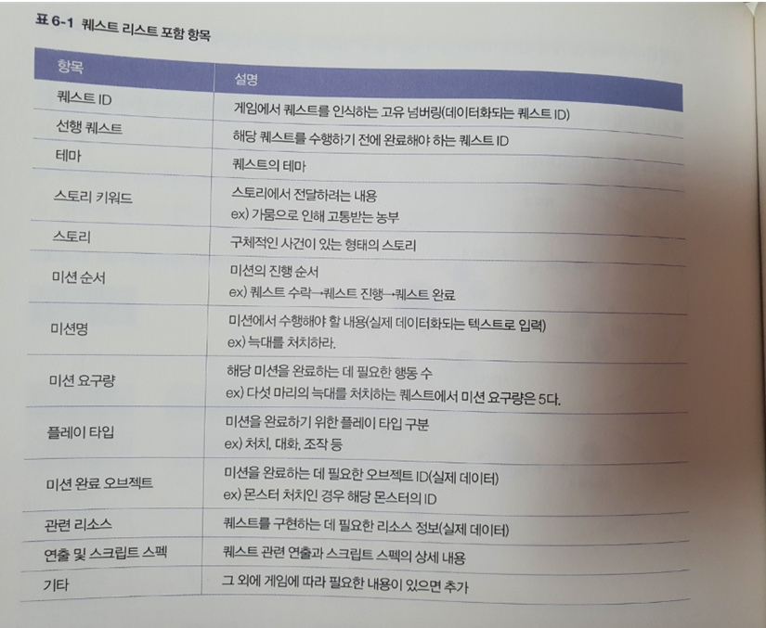
36 | 몽환 배경(꿈 속) | 대사 | 말하기 | 대장장이 신 |  |  |  | "...!큰일났다 찍. 예정보다 더 빨리 놈들이 쳐들어왔다 찍찍!"
37 | 몽환 배경(꿈 속) | 대사 | 말하기 | 엄마 |  |  |  | "쳐들어 왔다뇨???"
38 | 몽환 배경(꿈 속) | 대사 | 말하기 | 대장장이 신 |  |  |  | "설명해줄 시간이 없다 찍. 깨어나면 그곳을 나와 우선 도망쳐라 찍찍."
39 |  |  |  |  |  |  | 페이드 아웃 | 화면이 점점 어두워 진다
 | 몽환 배경(꿈 속) | 대사 | 말하기 | 대장장이 신 |  |  |  | "험난한 과정이 될 거다, 찍.. 부디 잘 극복해 내길 바란다, 찍찍..."
40 |  |  |  |  |  |  | 페이드 인 | 화면이 밝아지며, 현실 세계에서 눈을 뜬다.
41 | 엄마의 방 |  | 나레이션 |  |  |  |  | 우당탕탕 무언가 부서지는 소리, 비명 소리가 들린다.
42 | 엄마의 방 | 대사 | 말하기 | 엄마 |  |  |  | "무기가.. 무기가 진짜로 있어.. 꿈이 아니었구나..!"
 | 엄마의 방 |  |  |  |  |  |  | (엄마가 주위를 둘러보며)
43 | 엄마의 방 | 대사 | 말하기 | 엄마 |  |  |  | "(주인공 이름)아! 어디 있니!"
44 | 엄마의 방 | 대사 | 말하기 | 주인공 |  |  |  | "으아아아앙! 엄마!"
45 |  |  | 퀘스트 |  |  |  |  | 퀘스트 : 주인공을 찾아 옆 방으로 이동하라.
 |  |  |  |  |  |  |  | 방을 나갈시 포탈 튜토리얼 발생 (포탈 튜토리얼은 생략해도 괜찮을 것 같음)
46 | 옆방 |  |  |  |  |  |  | 옆 방으로 입장 시 비명소리 재생
47 | 옆방 |  | 말하기 | 엄마 |  |  |  | "대체 무슨 일인거지.."
48 | 옆방 |  |  |  |  |  |  | 창문 쪽으로 이동
49 | 창문 밖 상황 |  |  |  |  |  |  | [괴생명체가 가득한 밖의 풍경이 보인다. 마치 한 폭의 지옥도와 같았다.]
50 | 옆방 |  | 말하기 | 주인공 |  |  |  | "엄마! 너무 무서워요...!"
 | 주인공의 방 |  |  |  |  |  |  | 주인공의 방에 들어 간다.
51 | 주인공의 방 |  |  |  |  |  |  | 주인공에게 다가가 주인공을 안는다.
52 |  |  |  |  |  |  |  | 퀘스트 완료
53 | 주인공의 방 |  | 말하기 | 엄마 |  |  |  | "이대로 있다간 저 괴물들이 안까지 들어올 거야."
54 | 주인공의 방 |  | 말하기 | 엄마 |  |  |  | "우선 그 햄스터가 준 무기를 챙겨 보자."
56 |  |  | 퀘스트 |  |  |  |  | 퀘스트 : 무기를 챙겨 집 밖으로 탈출하자.
57 |  |  |  |  |  |  |  | 처음 방으로 이동, 아이템 줍기 튜토리얼 발생 후 무기를 줍는다.
58 |  |  |  |  |  |  |  | 무언가 부서지는 소리와 함께 화면이 계속해서 흔들린다.
59 |  |  | 말하기 | 엄마 |  |  |  | "더 이상 이 집은 안전하지 않겠어. 우선 밖으로 나가보자."
60 |  |  |  |  |  |  |  | 현관문 포탈로 이동
61 |  |  |  |  |  |  |  | 아파트 복도를 지난다. (왼->오)의 루트로 생각하고 있음.
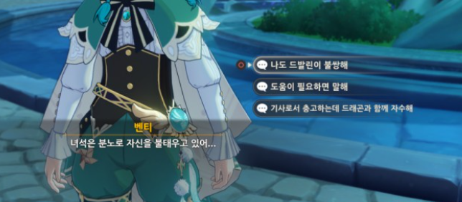
62 |  |  |  |  |  |  |  | 게임 화면은 "계속해서" 주기적으로 쿵, 쿵 거린다. <- 긴박감 형성을 위해 매우 중요! 이 효과를 넣을 수 있을까?
63 |  |  |  |  |  |  |  | 아래층으로 내려간다.
64 |  |  | 말하기 | 엄마 |  |  |  | "젠장, 괴물들이 복도에 서성거리고 있어. 비상구로 이동하자."
65 |  |  |  |  |  |  |  | 비상구로 이동, 몬스터를 피해 밖으로 나간다. | <- 여기서 몬스터와 부딪히지 않고, 혹은 몬스터를 죽이면서 밖으로 나가는 퀘스트 조건을 붙이면 어떨까.. 생각중. 복잡해지지 않는다면..
66 |  |  |  |  |  |  |  | 퀘스트 완료.
67
68
69
70
71
72
73
74
75
76
77
78
79
80
81
82
83
84
85
86
87
88
89
90
91
92
93
94
95
96
97
98
99
100
101
102
103
104
105
106
107
108
109
110
111
112
113
114
115
116
117
118
119
120
121
122
123
124
125
126
127
128
129
130
131
132
133
134
135
136
137
138
139
140
141
142
143
144
145
146
147
148
149
150
151
152
153
154
155
156
157
158
159
160
161
162
163
164
165
166
167
168
169
170
171
172
173
174
175
176
177
178
179
180
181
182
183
184
185
186
187
188
189
190
191
192
193
194
195
196
197
198
199
200
201
202
203
204
205
206
207
208
209
210
211
212
213
214
215
216
217
218
219
220
221
222
223
224
225
226
227
228
229

리소스
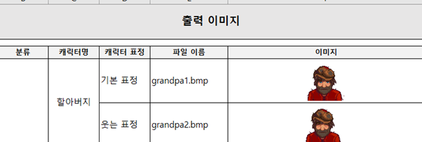
캐릭터 소스들

분류 | 캐릭터 이름 | 표정 | 파일 이름 | 캐릭터 링크 | 이미지
 | 신 1

 | 신 2

